事前設定
項目 | 内容 | 画面
説明 | オプションでセキュリティレベルを変更する
1 | リボンの［ファイル］～［オプション］をクリックします。 | 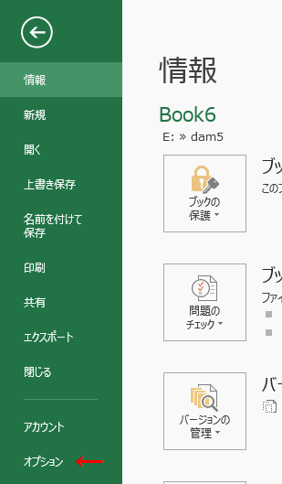
2 | Excelのオプションが開きます。 左メニューの［セキュリティセンター］～Microsoft Excel セキュリティ センター部分の［セキュリティ センターの設定］ボタンをクリックします。 | 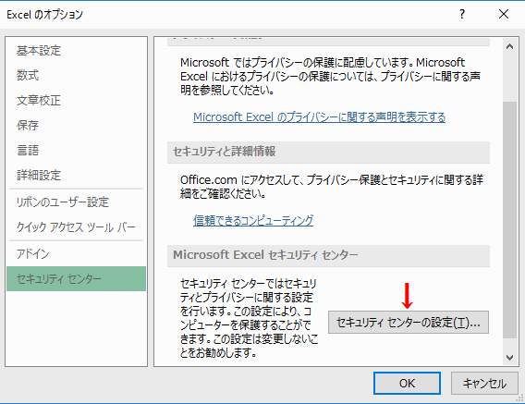
3 | 左メニューの［マクロの設定］のマクロの設定部分で行います。 セキュリティレベルは下記から選択できます。 ・警告を表示せずにすべてのマクロを無効にする ・警告を表示してすべてのマクロを無効にする ・デジタル署名されたマクロを除き、すべてのマクロを無効にする ・すべてのマクロを有効にする（推奨しません。危険なコードが実行される可能性があります） この中で安全なマクロを判断し実行することができるのは、「警告を表示してすべてのマクロを無効にする」になります。 | 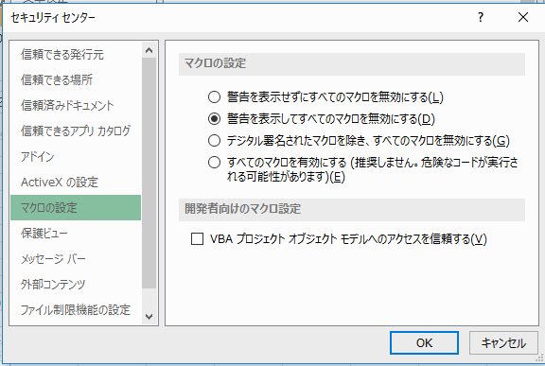
etc | マクロの警告 セキュリティレベルを「警告を表示してすべてのマクロを無効にする」に設定した場合、マクロが含まれるブックを開くと、下のように「セキュリティの警告 マクロが無効にされました。 コンテンツの有効化」と表示されます。 この場合［コンテンツの有効化］ボタンをクリックするとマクロを実行できます。

１）読込
項目 | 内容 | 画面
説明 | CSVファイルを読込み
1 | エンコードを選択し、「CSVを読込み」ボタンをクリックします。
2 | 開きたいCSVファイルを選択し、「開く」をクリックします。 | 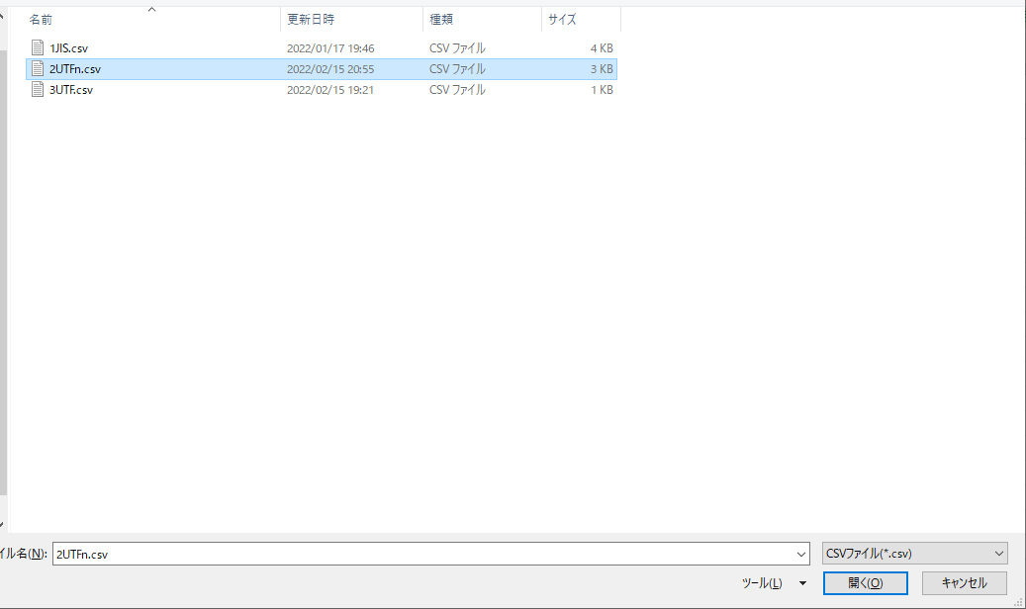
3 | 読込完了します。

２）保存
項目 | 内容 | 画面
説明 | 校正後ファイルを保存します
1 | ”Input”に出力したい内容を貼り付ける | 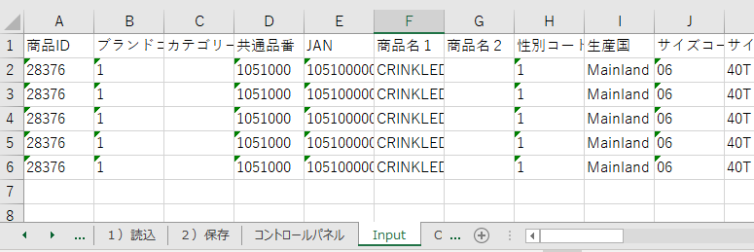
2 | エンコードを選択し、「CSVを保存」ボタンをクリックします。
2 | 保存先とファイル名を入力し、「保存」をクリックします。 | 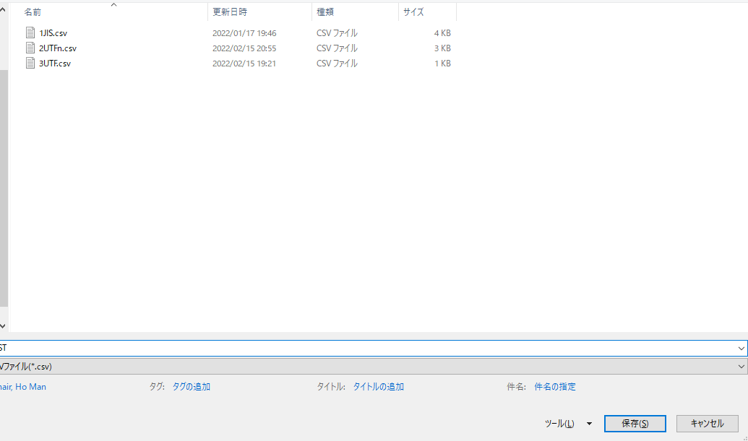
3 | POPUPが表示されます。
4 | 指定先にファイルが保存されます。 | 